Eclipse project import
Ⅰ. Eclipse project import - 프로젝트 임포트하기(No WAR file)
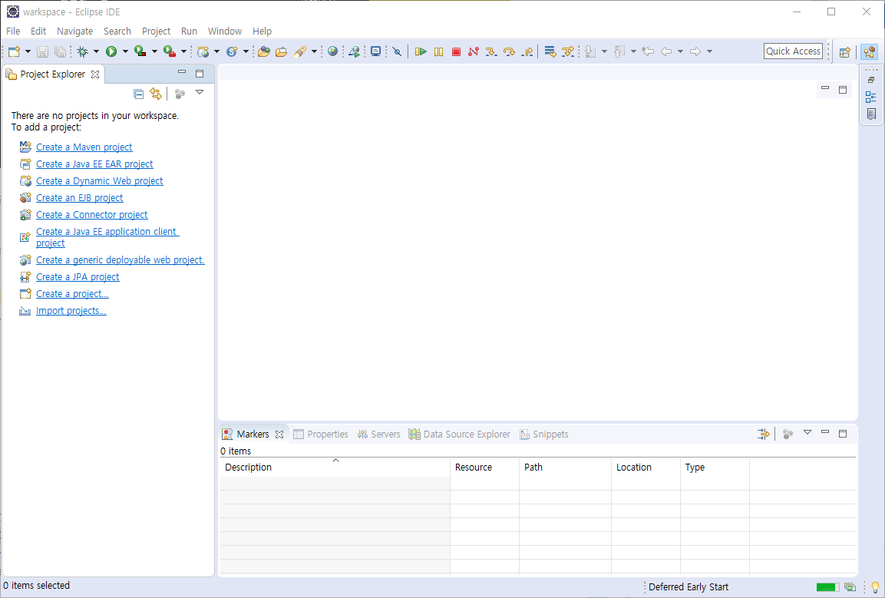

▲ 1. WAR파일이 아닌 프로젝트 폴더를 이클립스에 import하는 방법에 대해 기술하겠습니다.
 | 소스트리를 통해서 git의 repository를 PULL하셨다면
 | 해당경로를 워크스페이스로 지정하고 이클립스를 실행했더라도
 | 프로젝트가 제대로 import되지 못할 가능성이 다분합니다.
 | 먼저 위와 같이 아무것도 import되지 못한 IDE화면을 예시로 시작하겠습니다.

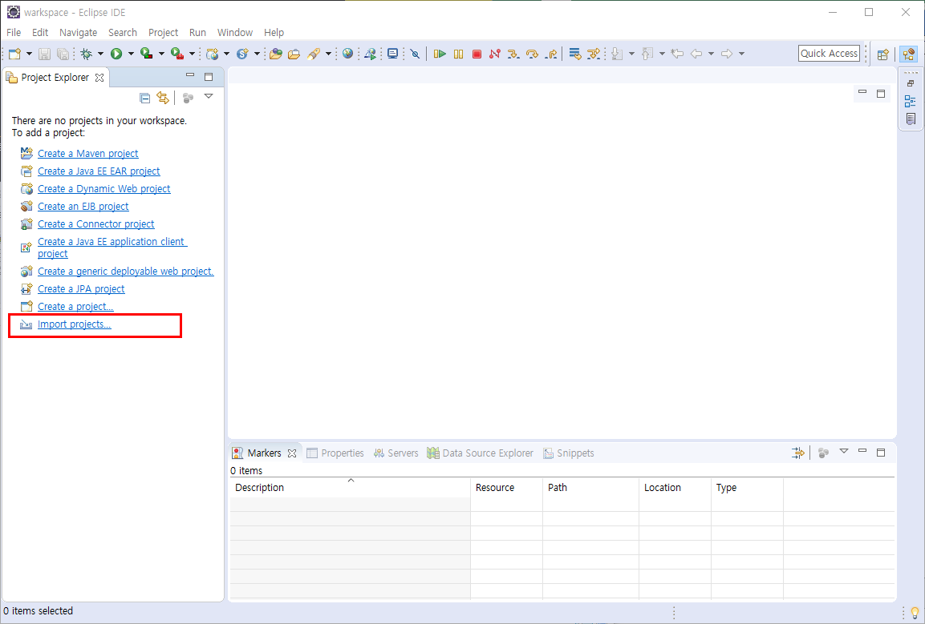

▲ 2. 먼저 위의 이미지와 같이 import projects를 눌러주세요
 | 만약 화면과 다르다면 Project Explorer에서 공백에 우클릭하여 Import를 누르고 진입하셔도 동일합니다.

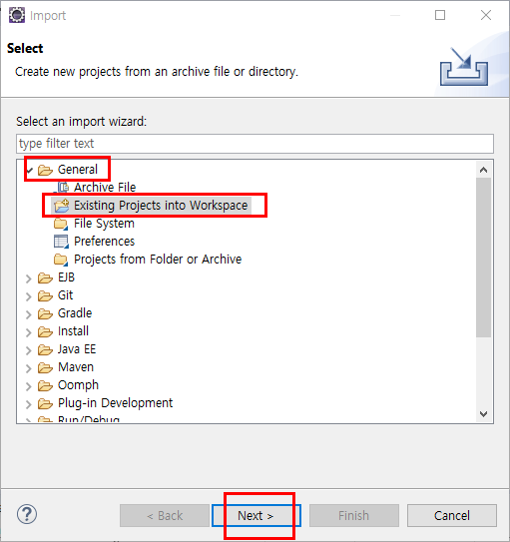

▲ 3. 버튼을 누르시면 위와같이 import창이 팝업되는데
 | 현재 예시에서는 WAR파일이 아닌 프로젝트가 있는 워크스페이스 폴더 자체를 지정하여 import할 예정입니다.
 | General → Existing Projects into Workspace를 클릭해주시고 Next를 눌러주세요

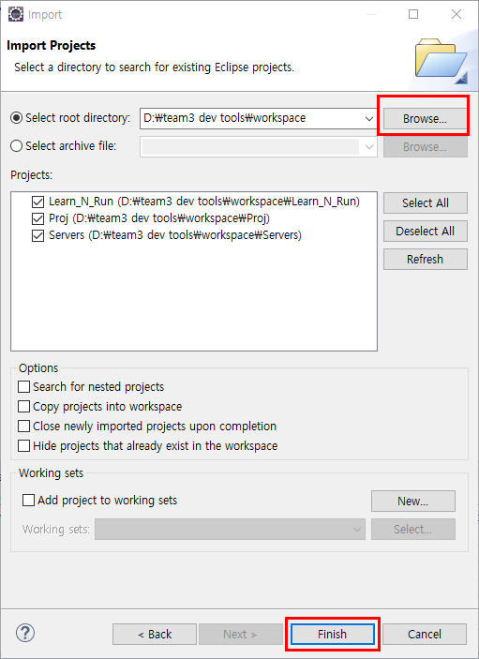

▲ 4. 다음과 같이 창이 전환되면 해당 프로젝트가 있는 워크스페이스 폴더를 지정해주셔야됩니다.
 | (1) Select root directory의 입력하기 위해 Browse버튼을 눌러주시고
 | 프로젝트들이 있는 워크스페이스 폴더 경로를 지정해주세요.
 | (2) 지정해주시고 나면 바로 아래 Projects list가 나타납니다.
 | Import할 프로젝트를 체크해주시고 하단의 Finish를 눌러주시면 Import가 완료됩니다.

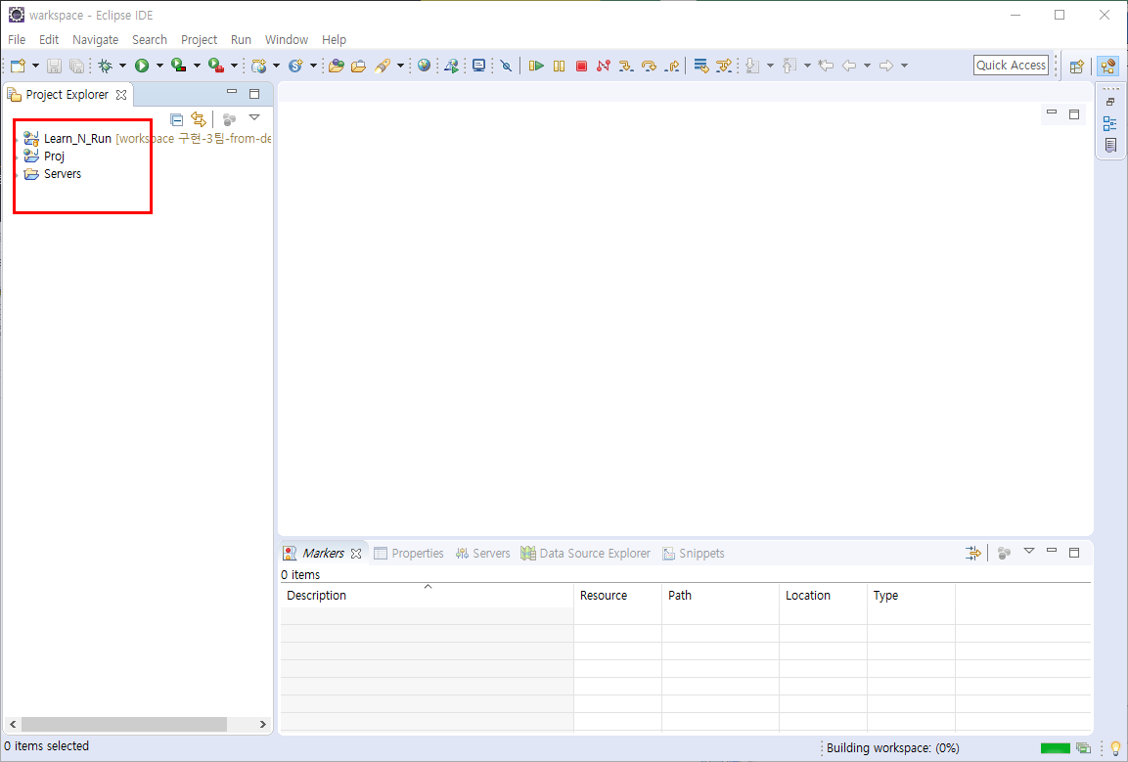

▲ 5. 완료됬습니다! 수고하셨습니다!

UTF-8 Encording
Ⅱ. UTF-8 Encording - 이클립스 한글 인코딩

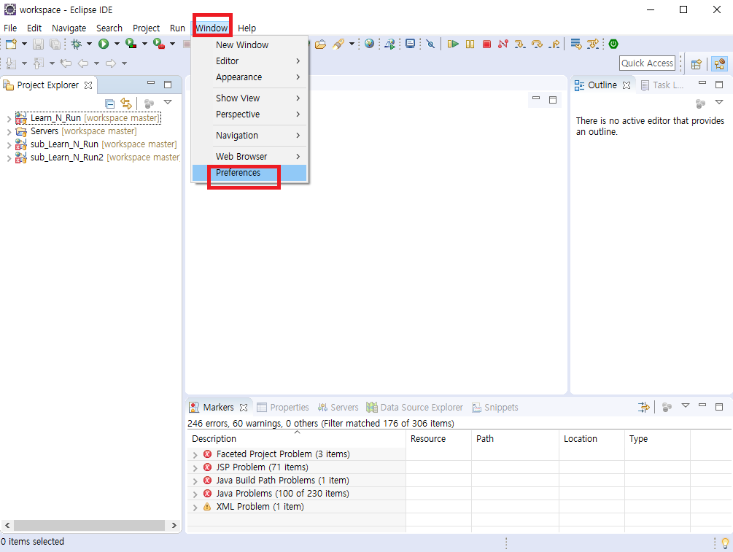

▲ 1. 먼저 window탭에서 preferences로 진입해줍니다.
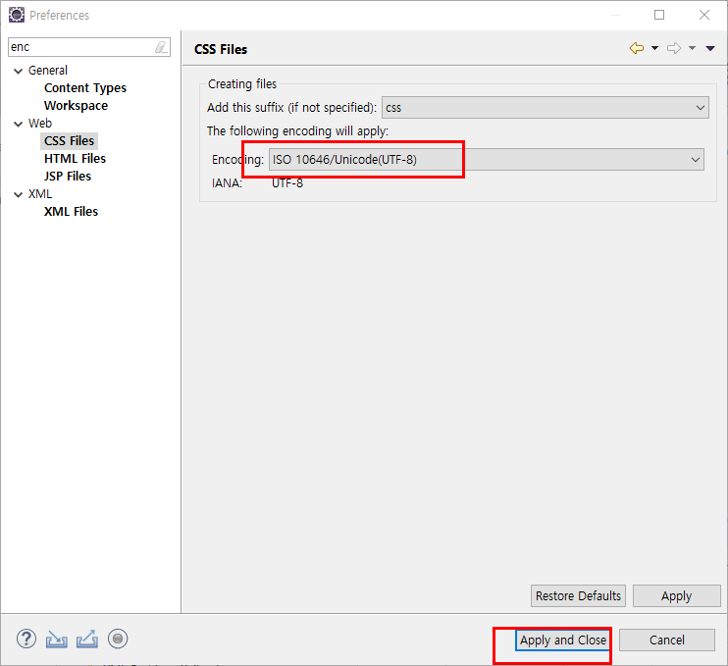
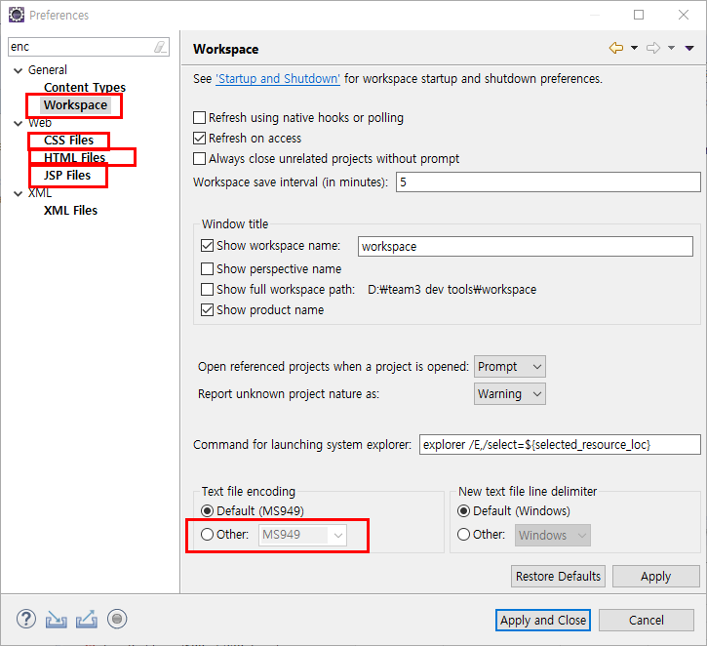

▲ 2. 활성화 된 창의 화면입니다. |  | ▲ 3. 마찬가지로 CSS, HTML, JSP, XML도
 | 상단 좌측에 검색란에 enc이라고 쳐주시면 |  | 위와 같이 incording타입을 전부 UTF-8로 지정해주시면
 | 위와 같이 메뉴가 필터링 되는데 |  | 인코딩설정이 완료됩니다.
 | workspace메뉴의 text file encoding을 Other로 체크해주시고 |  | 수고하셨습니다!
 | UTF-8로 지정해주세요

Eclipse Theme Setting
Ⅲ. (선택사항)Eclipse Theme Setting- 이클립스 테마 설정(No market, Yes default)

▲ 1. Window의 Preferences를 클릭해줍니다

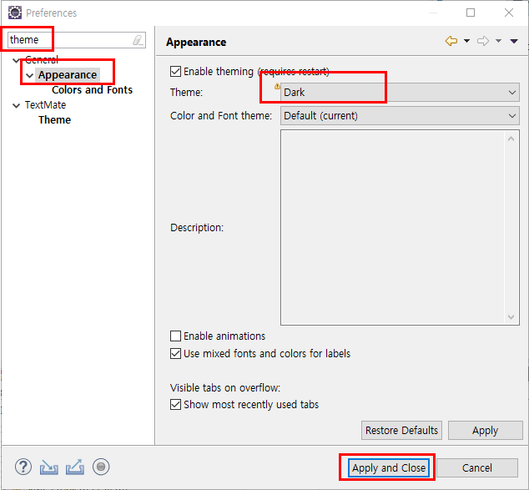

▲ 2. 팝업된 창의 좌측 상단 검색창에 theme라고 입력해주시고
 | 위의 이미지를 참고하셔서 필터링된 메뉴에서 theme속성을 Dark로 지정해주시고 Apply and Close를 눌러주시면 완료됩니다.

comment(주석) 설정
Ⅳ. (선택사항)Comment Setting - 주석 설정

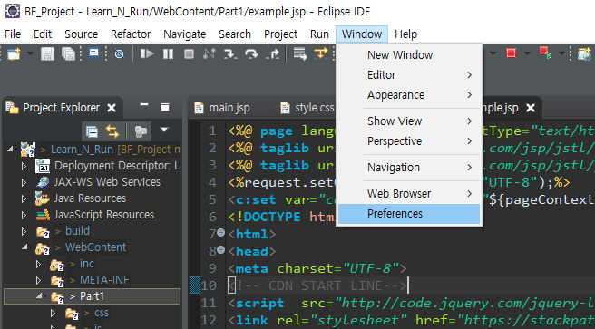

▲ 1. Window의 Preferences를 클릭해줍니다

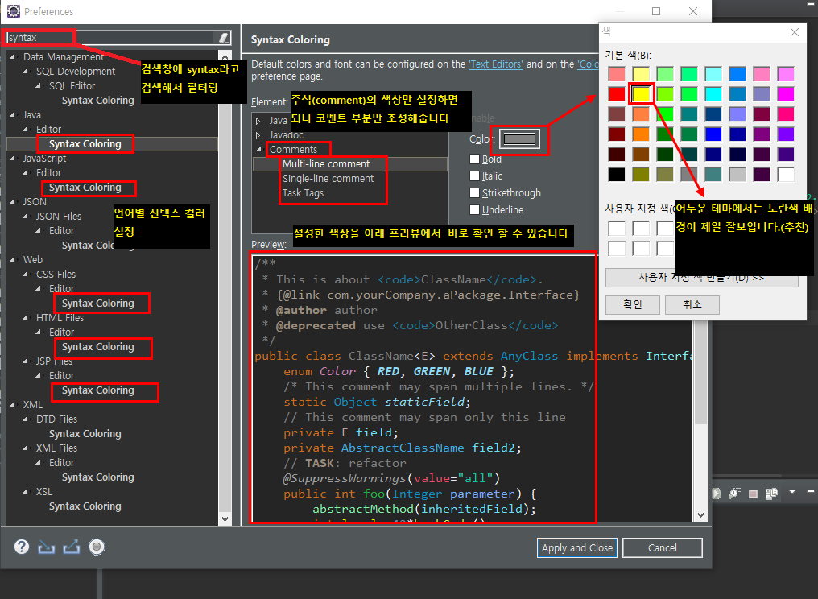

▲ 2. 팝업된 창의 좌측상단 검색창에 syntax라고 적어주면 위의 이미지와 같이 메뉴가 필터링 됩니다.
 | 필터링 된 메뉴에서 파일확장자마다 comment coloring만 지정해주시면 완료됩니다.
 | (개인적으로 검은색테마에는 노란색 추천!!!!)

